遷移図
遷移図

ログイン画面
ユーザ作成画面

非ログイン要求機能

メニュー画面
勤怠登録画面
ログイン要求機能

管理サイト機能
勤怠照会画面

ユーザ設定画面
 | 遷移

 | redirect

ログイン画面
マスタ系登録画面

2
勤怠管理ログイン画面

勤怠管理アプリ

ユーザID

パスワード

ログイン

パスワードを忘れた場合

アカウントをお持ちでないですか？ 登録する

@copyright KINTAI 2023

3
勤怠管理メニュー画面

勤怠管理アプリ
ユーザID:1234567
ログアウト

@copyright KINTAI 2023

勤怠管理アプリ
勤怠管理アプリ
勤怠管理アプリ

勤怠登録
設定変更

勤怠照会

@copyright KINTAI 2023
@copyright KINTAI 2023
@copyright KINTAI 2023

5
ユーザ作成画面
 | #a725f1

勤怠管理アプリ

パスワード

企業コード

部署コード

作成

@copyright KINTAI 2023

6
ユーザ編集画面

勤怠管理アプリ
ユーザID:1234567
ログアウト

@copyright KINTAI 2023

リンク
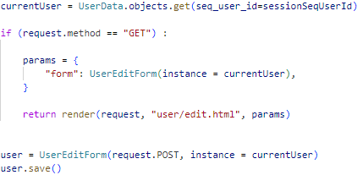
html
 | アイコンの取得
 |  | https://icooon-mono.com/00434-free-clock-icon-part-2%e7%84%a1%e6%96%99%e3%81%ae%e6%99%82%e8%a8%88%e3%81%ae%e3%82%a2%e3%82%a4%e3%82%b3%e3%83%b3-2/
 |  | size | 32px
 |  | color | メニューの場合、rgb(187, 187, 187)

html
 | 画面イメージ
 |  | https://ak4.jp/function/tools/
css
 | メニューCSS
 |  | https://ecmemo.net/menu-stretch-animation
 | Flexboxのまとめ
 |  | https://www.webcreatorbox.com/tech/css-flexbox-cheat-sheet

python
 | セッション操作
 |  | https://idealive.jp/blog/2018/11/21/%E3%80%90django%E3%80%91session%E3%81%AE%E4%BD%BF%E3%81%84%E6%96%B9%EF%BC%88%E5%9F%BA%E6%9C%AC%E7%B7%A8%EF%BC%89/#anker2
 | 条件分岐
 |  | https://arakan-pgm-ai.hatenablog.com/entry/2020/01/22/000000#%E6%9D%A1%E4%BB%B6%E5%88%86%E5%B2%90%E3%81%AE%E4%BE%8B
 | クラスベースビュー
 |  | https://www.membersedge.co.jp/blog/completely-guide-for-django-class-based-views/
 | 検索

 | 登録

 | 更新

部品
ログイン画面

